상품제안서
딸기 팬시부채 (2컬러) | 상품코드: S19857

 |  |  |  |  |  |  | 02-713-8555 | www.synergygift.co.kr
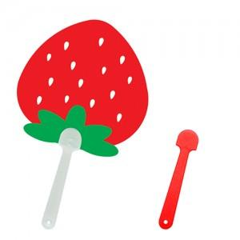 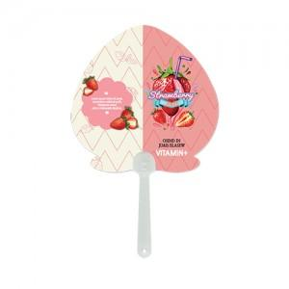

【상세/제작정보】 | <p><span style="font-size: 14pt;">손잡이 레드색상 비용추가됩니다.&nbsp;</span></p>

【인쇄/포장옵션】 | 풀칼라 / 포장불가능

【공급단가】 | 수량 | 1,000~ | 3,000~ | 5,000~ | 10,000~ | 30,000~
*VAT별도 | 150파이 | 270원 | 250원 | 230원 | 210원 | 190원
 | 160,170파이 | 270원 | 250원 | 230원 | 210원 | 190원
 | 180,190파이 | 270원 | 250원 | 230원 | 210원 | 190원

【상품 URL】 | https://www.synergygift.co.kr:443/src/goods_detail.php?gdno=401

